銀灣長廊

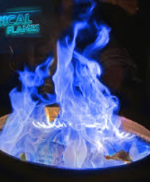
地圖取名： | 故事背景： |  |  |  |  | 歷史背景：
銀灣長廊 | 砌上最後一塊磚瓦，一名工匠望向這座宏偉的地宮，只見七國珍寶滿列堂中，不禁感慨：“始皇帝生前的願望應該是一統天下吧！” 呂不韋站在長廊的盡頭，低頭看著流動的銀光，搖了搖頭“不止是天下，連這天上的銀河也要歸於秦統。” 工匠聞之驚然，暗自佩服始皇帝的壯志雄心，呂不韋復言道：“傳説人死後若得輪回，都需飲下孟婆之湯，忘卻前世的一切……希望當你走過這條長廊，還能想起自己曾經是誰，又夢想過什麽。” |  |  |  |  | 早在秦始皇即位初期，就開始動工修建酈山陵墓；等到統一天下後，又從全國徵調了七十多萬人前來服役修陵。墓穴挖掘得極深，甚至深入地下水層（古人稱為“三泉”），並以銅水澆鑄包裹棺槨。地宮內設有仿宮殿與官署的建築，並將各種珍奇寶物與異品器物搬入，堆滿其中。 他（秦始皇）命令工匠設置機關與弩箭，只要有人穿牆靠近，便會觸發機關自動發射，擊殺闖入者。地宮內以水銀模擬百川江河與大海，還設有機械裝置使水銀能夠流動如真水。墓頂天花板繪有天文星象，地面則描繪山川地理的圖形。使用人魚膏（即娃娃魚的油脂）作為燈油，點燃後能夠長久不滅。 秦二世胡亥下令：「先皇的後宮之人若沒有育有子嗣，不應再出宮。」於是這些妃嬪全都被迫殉葬，死亡人數眾多。 陵墓下葬完成後，有人擔心工匠們知道機關與寶藏的位置，一旦放他們離開，恐洩密不保。於是陵墓完工、寶藏藏妥後，就封閉了內部與外部的通道，把所有工匠與搬運寶物的人一同封在墓中，無人得以逃出。最後又在陵墓地表種滿草木，使整座地宮看起來就像是一座自然山丘，以此掩人耳目、防止盜墓。 ————《史記·秦始皇本紀》部分段落翻譯

預計以8034為原型，修改房間的分佈和内部裝飾，作爲第一關古城的第二層地圖
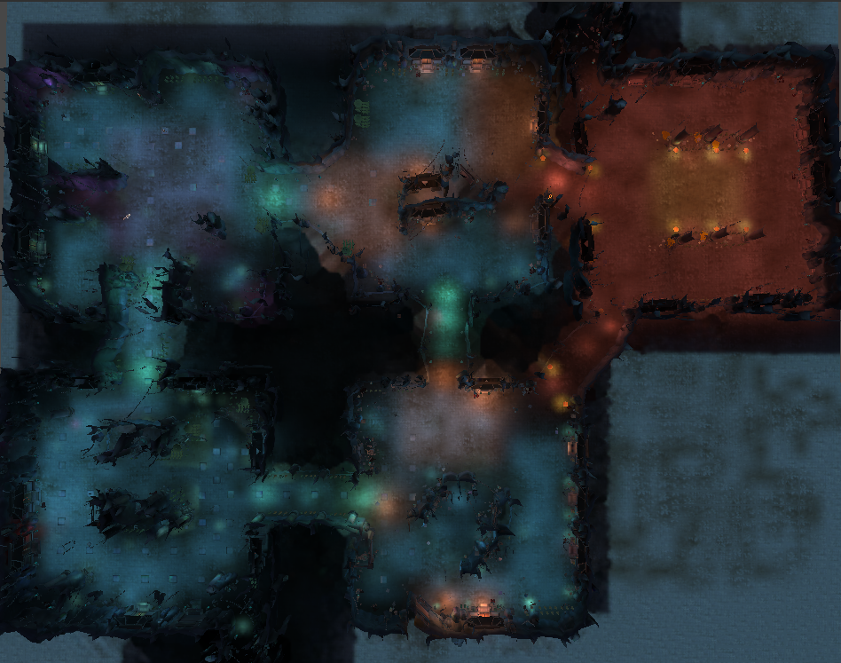

 |  | 紅框： | 練功房間
 |  | 綠框： | 王房間
 |  | 黃框： | 通道

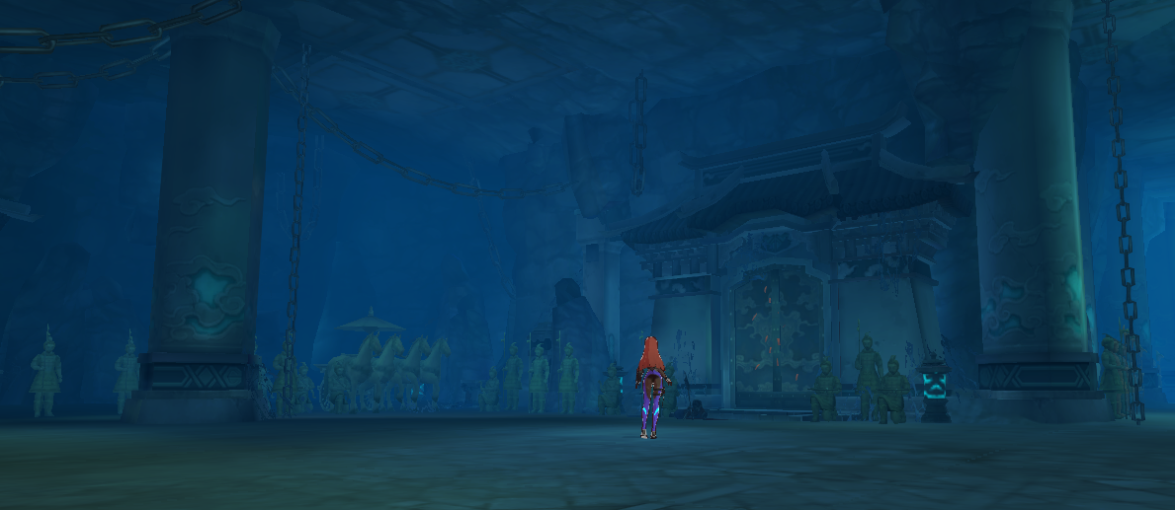
0.除去鎖鏈和柱子，可以接著擺少一點的兵馬俑，城門元素換成石碑
 |  |  |  |  | 遠離王房間的可以是玩家無法辨認的小字石碑，靠近的可以是大字石碑，寫“統一六國”“法貫九州”“通水百川”“德兼三皇，功过五帝”等秦始皇的功績
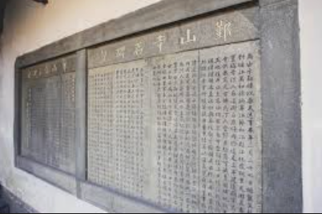
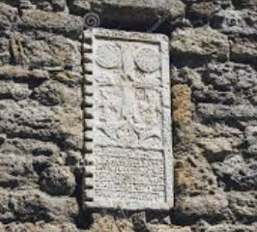
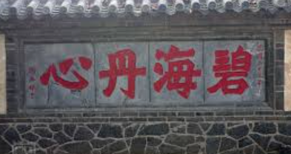

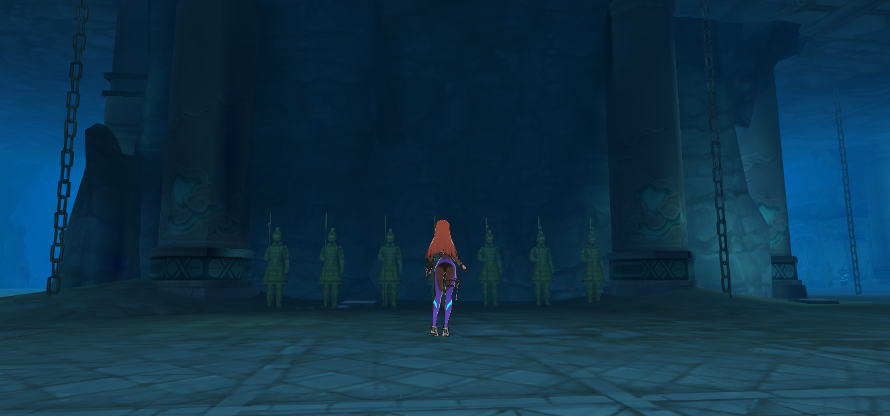
1.墻壁改成假山川
 |  |  |  |  | 比較銀白的顔色，又比較自然的風貌
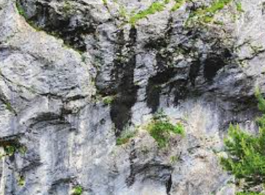
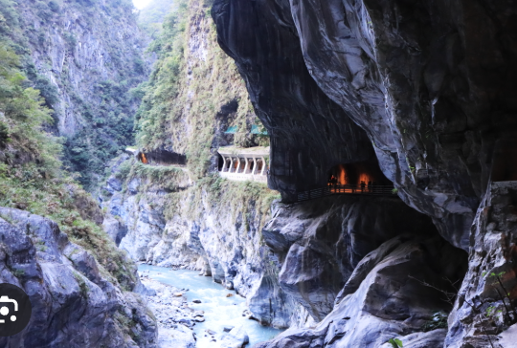

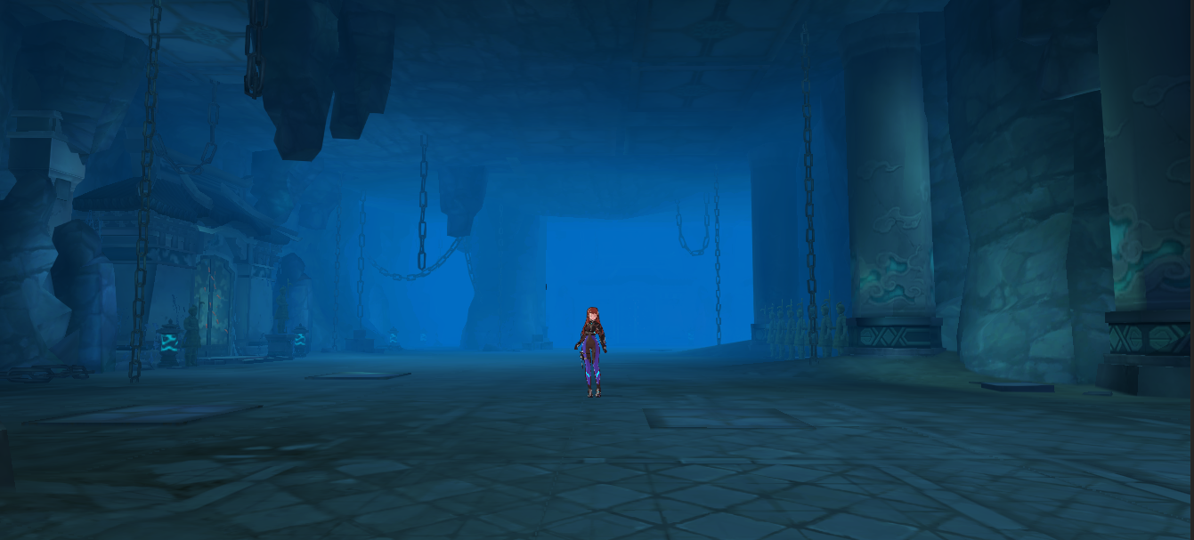
2.天花板改成星辰月亮
 |  |  |  |  | 雖然是夜晚氣氛但是被星星月亮照到很亮



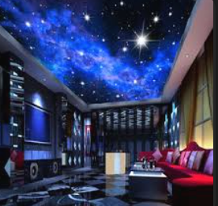

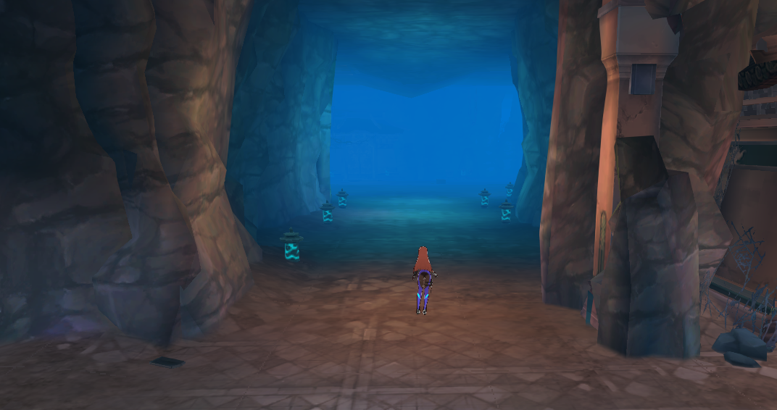
3.通道的兩側是水面，水是水銀製成的銀河
 |  |  |  |  | 通道的兩側有水 |  | 兩側的水是水銀質感
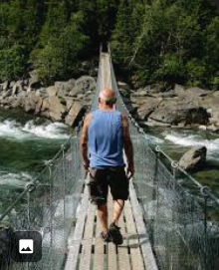


水銀

水銀

 |  |  |  |  | 水銀上有閃閃發光的東西模擬銀河感




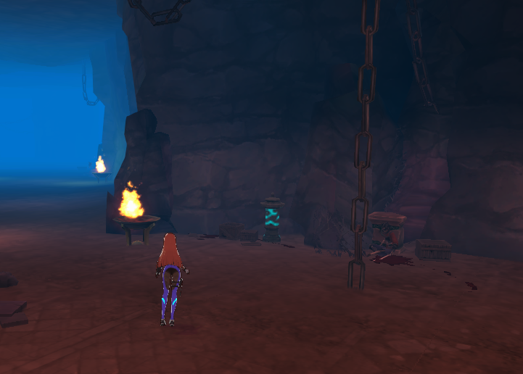
4.燈變綠色，火變藍色，與第一層有區別
 |  |  |  | 青色的燈 |  |  | 藍色的火

修改意見原文
